Задание 1
 | Комментарий
1. Почему практики тест-дизайна нельзя применять сразу после получения требований?
Практики тест дизайна нельзя применять сразу после получения требований, потому что требования необходимо в начале проанализировать,уточнить(например на наличие серых зон),кроме того требования не редко дополняются и изменяются в процессе разработки.Поэтому нельзя сразу применять практики тест дизайна, их применение гибкий и адаптивный процесс.
2. В какой ситуации классы эквивалентности и граничные значения могут существовать по отдельности? Аргументируй свой ответ и приведи примеры.
Классы эквивалентности и граничные значения могут существовать по отдельности, если у класса эквивалентности нет граничных значений(когда КЭ это набор). Например, это может быть набор букв, спец символов, список продуктов в этих наборах нет граничных значений.
3. Что такое эквивалентность? Что такое класс эквивалентности?
Эквивалентность - это равнозначность значений, равнозначные значения обрабатываются одинаково. Класс эквивалентности - это равнозначные(эквивалентные)значения объединенные в класс, при обработке которых системой выдается одинаковый результат.
4. Можно ли исключить проверку в середине диапазона в пользу проверок на границах, входящих в диапазон? Аргументируй свой ответ.
Мы не может так поступать, потому что проверка только на границах не может гарантировать что внутри диапазона нет ошибок. Кроме случаев когда диапазон настолько маленький, что проверка граничных значений, затронет проверку внутри диапазона.
5. Представь, что тебе нужно протестировать форму: у каждого поля есть валидатор. Результат работы формы зависит от комбинации данных в полях. Какие практики тест-дизайна следует применить и почему? Аргументируй свой ответ.
Позитивная - проверка будет проведена в первую очередь, эта проверка реакции системы на ввод данных согласно заложенным в ее логику требованиям. Негативна проверка - проверка реакции системы на ввод данных противоречащих заложенным в ее логику требованиям, попытка обойти требования. КЭ И ГЗ - для полноты проверок, для поисков ошибок на границах(по статистике одно из самых частых мест нахождения ошибок). Таблица принятия решений - для проверок комбинаций вводимых значений, полноты и наглядности проверок вводимых значений. Попарное тестирование для оптимизации проверок, если у нас много параметров для тестирования.
6. Какими способами можно оптимизировать количество проверок при работе с таблицами принятия решений? Аргументируй свой ответ.
Для оптимизации количества проверок при работе с таблицей принятия решений можно использовать техники: КЭ и ГЗ которые помогают нам благодаря объединению тестовых данных в классы уменьшить количества необходимых проверок. Техника попарного тестирования для оптимизации количества проверок(уменьшении числа комбинаций параметров при их значительном колличестве), для исключения дублирования и избыточности проверок.
7. Опиши, чем чек-лист отличается от тест-кейсов. Приведи примеры, где применяют и то, и другое.
Чек-лист — это список того, что нужно проверить без конкретных данных и шагов.Чек лист обычно короче тест-кейса, чек-листоми можно быстрее покрыть объект тестирования проверками, чек лист легче писать и поддерживать,из минусов чек-листа в отличие от тест-кейса не каждый сотрудник сможет провести тестирование, необходим определенный уровень вовлеченности в проект. Например, чек-лист можно применить для проверки компонента сайта: формы регистрации или корзины заказа. Тест-кейс — подробная пошаговая инструкция со своей структурой, тестовыми данными, шагами, предусловиями и ожидаемым результатом.Теск-кейс более громоздкий инструмент, вносить изменения и поддерживать сложнее чем в чек-лист,из плюсов тест-кейса, в отличие от чек-листа не требует глубокой погруженности в проект, подробно расписан вследствие чего доступен большему количеству сотрудников для использования. Например, тест-кейс можно использовать для проверки формы заказа товара интернет магазина или добавления пользователем контента на сайт(статей или фото, видео).
8. Как правильно составить баг-репорт? Какие элементы баг-репорта — обязательные? Почему?
Одна ошибка - один баг-репорт Хороший баг-репорт позволяет: воспроизвести проблему и понять, в чем проблема и какова ее важность. Обязательные поля: 1. ID - уникальные номер баг-репорта он нужен для его идентификации и отслеживания в баг трекинговых системах 2. Заголовок - это короткое описание проблемы, суть ошибки, отвечает на вопрос: Что? Где? Когда? 3. Шаги воспроизведения - алгоритм действий который привел к получению ошибки 4. Результаты - ОР и ФР, отличие полученного результата от ожидаемого результата 5. Окружение - ОС, устройства и браузеры, на которых возникает ошибка 6. Приоритет - критичность ошибки и срочность её устранения Перечисленные выше элементы баг репорта обязательны: Они помогают разработчику понять какая последовательность действий привела к возникновению ошибки, где находится ошибка, на каких устройствах появилась ошибка, определить ее критичность и приоритетность. Без них процесс быстрого поиска, нахождения и отладки ошибок будет невозможен.
9. По каким правилам составляют заголовок баг-репорта? Что будет, если составить заголовок неправильно?
Правила написания хорошего заголовка: Он должен быть грамотно написан, погомать понять суть проблемы, даже не читая весь баг репорт целиком. Заголовок должен отвечать на три вопроса: «Что? Где? Когда?», при этом не должен быть слишком длинным. Заголовок должен отражать реальный результат. Если заголовок составить неправильно или он будет содержать ошибку это снизит его информативность(неясно содержание ошибки). Это не позволит сразу определить суть ошибки, что приведет к лишней затрате времени на уточнение со стороны разработчика или просто игнорирование, в результате которого ошибка не будет исправлена..
10. Из чего состоит клиент-серверная архитектура приложения? Кратко опиши функциональность каждого элемента.
Состоит из: Клиент - пользователь или система, отправляющая запрос на сервер для получения нужной информации Сервер - отвечает за обработку запросов клиента, логические операции, вычисления, хранение баз данных Интернет или локальная сеть - система устройств, обеспечивающая связь между клиентом и сервером
11. Опиши этапы обработки запроса после того, как в адресную строку браузера вводят URL: https://yandex.ru.
1. Браузер пытается найти запись об IP-адресе сайта в ближайших местах: в истории, в операционной системе, в кэше; 2. Браузер отправляет запрос к DNS-серверам; 3. Браузер устанавливает соединение с сервером; 4. Браузер отправляет HTTPS-запрос(устанавливает соединение), чтобы получить контент сайта; 5. Сервер обрабатывает запрос(собирается запрашиваемая страница); 6. Сервер отправляет ответ браузеру(разделив данные на пакеты); 7. Браузер обрабатывает полученный ответ и отображает веб-страницу; 8. Браузер после отображения веб-страницы продолжает работать над веб-страницей, например:выполнять JS-скрипты, догружать потерянные при передаче пакеты, подгружать видео или музыку, записывать что-то в куки или в локальное хранилище.
12. Что такое кэш? Зачем он нужен? Какое правило нужно соблюдать при работе с кэшем в тестировании?
Кэш - это данные, которые сохраняются на устройстве после посещения веб-страницы. Кэш нужен для ускорения повторной загрузки страницы и минимизации трафика, так как данные уже загружены к нам на клиент при первом посещении веб-страницы и не нуждаются в повторной загрузке. Необходимо чистить кэш непосредственно перед тестированием, если этого не сделать то страница будет загружаться из кеша и в нее просто не попадут внедренные обновления.Мы будем тестировать устаревшую версию веб-стараницы.
13. Ты знаешь, что есть протоколы HTTP и HTTPS. - Чем отличаются HTTP и HTTPS? В каких случаях не стоит пользоваться HTTP? - Из каких компонентов состоит HTTP запрос: за что отвечает каждый? - Какие HTTP-методы ты знаешь? За что они отвечают? Приведи примеры применения разных методов. - Что такое код HTTP-ответа? Какие коды бывают?
Отличие заключается в том, что HTTP - это открытый протокол не защищен шифрованием, используется 80 порт, а HTTPS – закрытый, протокол защищен шифрованием, используется 443 порт, визуально отображается в виде серого замочка, расположенного перед доменом. HTTP не стоит использовать при передачах конфиденциальной информации(личные данные, номера банковских карт). HTTP запрос состоит из заголовка, стартового пути, тела сообщения. Стартовая строка состоит из трёх элементов: метода, пути до ресурса и версии протокола. Заголовки запроса — дополнительная информация от фронтенда бэкенду. Различают: общие заголовки; заголовки запроса; заголовки сущности. Тело сообщения — это данные, которые передаёт фронтенд. HTTP-методы: GET - получение данных(поиск в браузере картинки или музыки), PUT - обновление данных(пример:добавление товаров в корзину с товарами на сайте), POST - создание данных(пример:регистрации на сайте, заполнение и отправление формы регистрации), DELETE - удаление данных(пример:удаление написанных нами ранее статей на сайте). Код HTTP-ответа - это трёхзначное число, которое указывает код результата ответа и был ли он успешно выполнен. Коды сгруппированы в 5 классов: 1xx информационные сообщения 2xx сообщения об успехе 3xx перенаправление 4xx ошибки на стороне клиента 5xx ошибки сервера
14. Опиши, из каких компонентов может состоять URL. За что отвечает каждый из них?
URL состоит из: Схема — протокол, по которому передаются данные. Например: HTTP и HTTPS. Логин:пароль указывают серверу, какой пользователь к нему обратился. К логину пользователя привязаны права доступа. Символ @ отделяет логин:пароль и имя хоста:порт. Если логин:пароль не применяют, «собаку» — тоже. Имя хоста:порт — доменное имя или IP-адрес сервера, к которому обращается пользователь. Хост — доменное имя или IP-адрес, к которому обращается браузер. Хранит данные веб-приложения. Порт — виртуальный номер порта для подключения. Например: 443. Путь — месторасположение ресурса. Похоже на путь к файлу или папке в файловой системе. Параметры запроса — дополнительные параметры вида ключ=значение. Перечисляются после знака ? и разделяются через &. Фрагмент текста или якорь — дополнительный указатель, он позволяет сразу попасть в нужную часть веб-страницы.
15. Какие виды мобильных приложений бывают? В чём особенность каждого?
1. Веб-приложения используют клиент-серверную архитектуру и адаптированы под мобильные устройства веб-сайты. Веб-приложения не нужно устанавливать, но они не работают без интернет-соединения. 2. Нативные приложения необходимо установить. Приложения пишут на «родном» для устройства языке программирования и производится специально для определённой платформы, занимает определённое количество памяти телефон, загружается пользователем напрямую с магазинов приложений присущих используемой платформе например App Store или Play Store. 3. Гибридные приложения: в основе нативное приложение, но сочетает свойства как и веб-приложений так и нативных, гибридные приложения имеют самые широкие настройки, его пишут отдельно под каждую платформу. Веб-содержание наполняют HTML, CSS и JavaScript — они могут быть едины для всех платформ. Устанавливают через специальный файл. Чтобы приложение работало, в большинстве случаев нужен постоянный доступ к интернету.
16. Чем эмулятор отличается от реального устройства? Кратко опиши недостатки и преимущества при тестировании.
В эмуляторе можно имитировать работу устройства с различными данными, разными ОС и разной функциональность. Преимущество эмулятора: не требуется реальное устройство, проверка приложения доступна в большом спектре устройств, автоматизация тестирования пользовательского интерфейса, возможность использования для тестирования на стадии разработки, легко настраивать параметры устройства (сигнал сети, уровень зарядки), позволяет быстрее приступить к тестированию. Недостатки эмулятора: медленное быстродействие, необходимость постоянной установки патчей, возможность получения ложных результатов при тестировании, не учитывает перегрев/разрядка аккумулятора или конфликт с другими приложениями, могут быть не доступные нужные версии ОС или устройства.
17. Проверь, есть ли ошибки в JSON Если да, то приложи верный вариант файла.

Ссылка на иллюстрацию:
https://code.s3.yandex.net/qa/schemes/diploma-29.png
Строка №2: "id": 1 - (если формат строки строковый это ошибка, если числовой то нет) Строка №3: "value": "Файл" - слово надо заключить в кавычки Строка №4: "list": { - поставить открывающую скобку Строка №14: } - поставить закрывающую скобку перед запятой Строка №15: "save_as_doc": { - поставить двоеточие и открывающую скобку Строка №16: "value": - добавить ключ Строка №20: "onclick": { - поставить открывающую скобку Строка №29 } - добавить закрывающую скобку
Верное написание: 01 {"Меню": { 02 "id": 1, 03 "value": "Файл", 04 "list": { 05 "items": { 06 "new_doc": { 07 "value": "Новый", 08 "onclick": "create_new_doc"}, 09 "open_doc": { 10 "value": "Открыть...", 11 "onclick": "open_doc"}, 12 "save_doc": { 13 "value": "Сохранить", 14 "onclick": "save_doc"}, 15 "save_as_doc": { 16 "value": "Сохранить как....", 17 "onclick": "save_as_doc"}, 18 "print_option": { 19 "value": "Параметры печати", 20 "onclick": { 21 "show_print_option": { 22 "Цвет": "Насыщенный", 23 "Черно—белая печать?": "", 24 "Размер печати": "A4"}} 25 } 26 } 27 } 28 } 29 }
18. Что такое реляционная база данных? Чем она отличается от нереляционной?
Если данные в базе представлены в виде связанных таблиц и таблицы связаны ключами (первичный и вторичный), такая база данных называется реляционной. Отличие реляционной базы данных от нереляционной в том что в нереляционной базе данных модель хранения данных связана с их типом. Например, данные могут храниться как пары «ключ — значение», документы JSON.
19. Напиши, какие виды JOIN бывают. В чем особенность каждого?
INNER JOIN или просто JOIN (внутреннее соединение) - покажет только те записи, для которых нашлись пары. Остальные он просто не выведет. LEFT JOIN (левое соединение) - выведет все записи первой таблицы(левой таблицы), а для ненайденных пар из второй проставит значение NULL RIGHT JOIN (правое соединение) - выведет все записи второй таблицы(правой таблицы), а на место недостающей информации из первой таблицы подставит NULL FULL JOIN или OUTER JOIN-работает как одновременно левый (LEFT) и правый (RIGHT) JOIN, и выводит все записи из обеих таблиц. Если у строк левой таблицы и правой таблицы выполняется условие соединения, они объединятся в одну строку.
Исходные данные для заданий ниже Ты тестируешь сервис, который доставляет еду за 30 минут. Пока это маленький стартап, поэтому ты работаешь всего с четырьмя таблицами: Orders — все доставленные заказы; ORDERS_ID — ID заказов, int; USER_ID — ID пользователей, int; EMPLOYEE_ID — ID сотрудников, int; DELIVERY_TIME — время доставки в минутах, int; ITEMS — список товаров, char; Users — пользователи; USER_ID — ID пользователей, int; FULL_NAME — полное ФИО пользователя, char; PHONE — номер телефона пользователя, char; ADDRESS — адрес пользователя, char; Employees — работники; EMPLOYEE_ID — ID сотрудника, int; FIRST_NAME —имя сотрудника, char; LAST_NAME — фамилия сотрудника, char; PHONE — телефон сотрудника, char; JOB_ID — ID специализации, int; Jobs — типы работ в сервисе JOB_ID — ID специализации, int; JOB_TYPE — тип специализации, char; HOURS — число рабочих часов в неделю, int; SALARY — зарплата сотрудника с данной специализацией в рублях, int;

Ссылка на иллюстрацию:
https://code.s3.yandex.net/qa/schemes/diploma-33.png

20. В службу поддержки пришло много жалоб: заказы, в которых есть гречка, доставляют почти час, хотя сервис обещает успеть в 30 минут. Проверь, действительно ли курьеры опаздывают. Выбери все заказы, где есть хотя бы один товар - «гречка» и время доставки свыше 30 минут. В результирующей таблице должны быть ID заказов и ID курьеров. В ответе приложи SQL-запрос.
SELECT ORDERS_ID, EMPLOYEE_ID FROM Orders WHERE DELIVERY_TIME > 30 AND ITEMS LIKE '%гречка%' ;
21. Менеджер предложил добавить новую функциональность в продукт: мониторинг, который показывает самых активных клиентов за всё время работы компании. Проверь, что список пользователей корректно выводится на экран. На этом этапе разработки достаточно проверить только ID клиентов. Выбери пять самых активных клиентов по количеству заказов. В результирующую таблицу выведи ID каждого пользователя и число заказов. Отсортируй данные по убыванию числа заказов, выбери пять самых активных клиентов. В ответе приложи SQL-запрос.
SELECT USER_ID, COUNT(ORDERS_ID) AS ORDERS_CNT FROM Orders GROUP BY USER_ID ORDER BY ORDERS_CNT DESC LIMIT 5;
22. Из бухгалтерии пришёл баг-репорт: зарплаты сотрудников рассчитываются некорректно. Оказалось, что почти все ошибки в расчётах — в расчётных листах менеджеров. Выведи список ID всех сотрудников, у которых в специализации содержится «менеджер», с зарплатой больше 70 000 рублей. В ответе приложи SQL-запрос.
SELECT EMPLOYEE_ID.Employees FROM Employees INNER JOIN Jobs ON Employees.JOB_ID = Jobs.JOB_ID WHERE Jobs.JOB_TYPE like '%менеджер%' AND Jobs.SALARY > 70000;
23. Изучи три ситуации и ответь на вопрос: стоит ли писать автотесты в этом случае? Аргументируй свой ответ. 1) Проект существует давно, у него написано много ручных тестов. 2) Проект временный: продлится всего несколько месяцев. 3) Проект нестабилен: в функциональность часто вносят изменения.
1. Стоит написать автотесты так как проект существует давно и доказал свою устойчивость и стабильность.Автотесты позволят быстрее проводить смоук и регрессивное тестирование, это приведет к экономии сил и времени тестировщиков, которые можно будет направить на решение других задач. 2. Во временном и краткосрочном проекте не имеет смысла делать автотесты, т.к. это будет дорого стоить и займет много времени. 3. Можно автоматизировать отдельные части проекта, например критический функционал, при условии не внесения частых и серьезных изменений.В целом попытка автоматизации нестабильного проекта будет дорогостоящим и неэффективным решением, пока не будет четких и стабильных требований к функциональности проекта.

Задание 2 артефакты
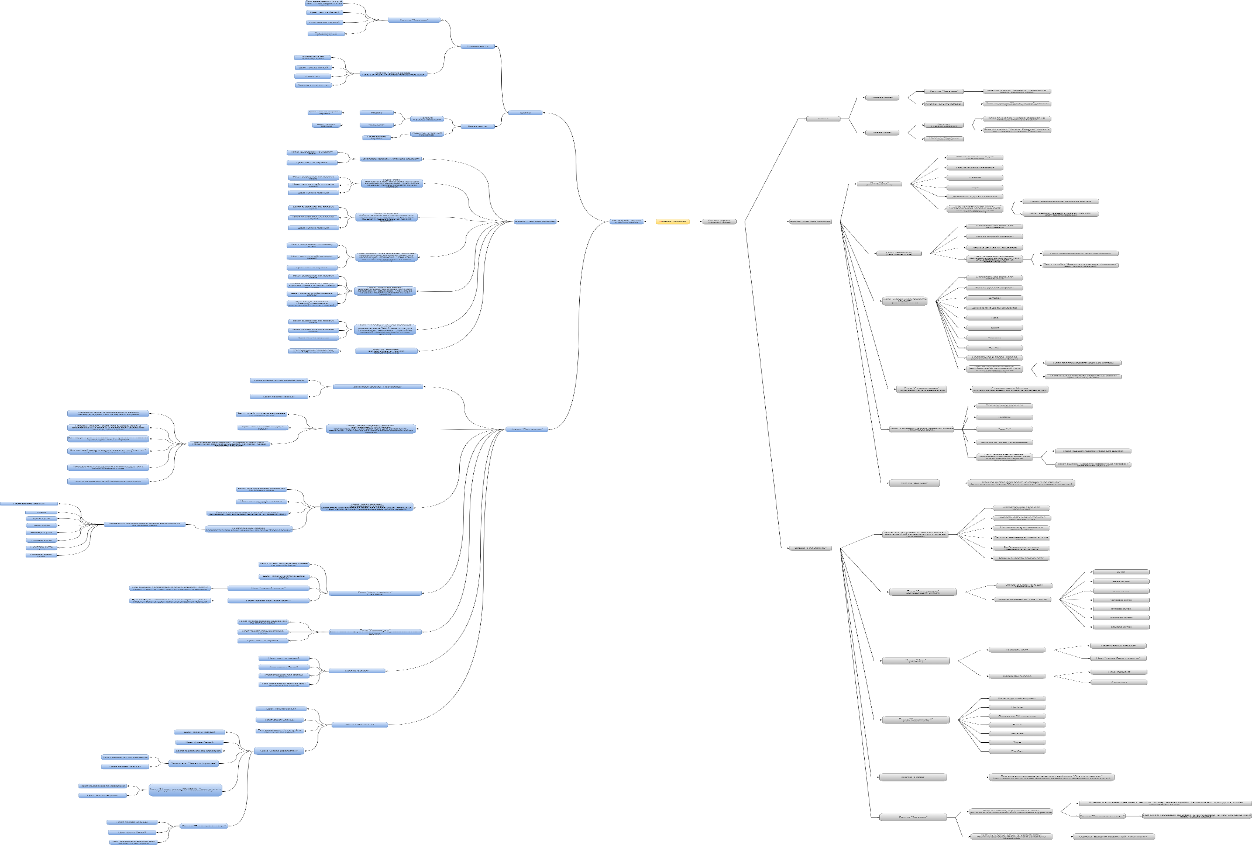
Скриншоты

mindmap | https://drive.google.com/file/d/1Bylb7PBOUnBj42z_1q9koyKyiUq8TtL7/view?usp=drive_link

